Adbuka planiranje kampanje
Reklamiranje je više matematika nego umetnost.

U ovom Excell dokumentu nalazi s ealta kojim možete efikasno planirati svoju reklamnu kampanju na Adbuka reklamnoj mreži.

Možete popunjavati sva polja označena žutom bojom:

Najbitniji deo ovog alata pred Vama je kartica "Kampanja"
U njoj treba da popunite podatke oprosečnoj mesečnoj prodaji (iznos u EUR, broj kupaca i prosečan profit)

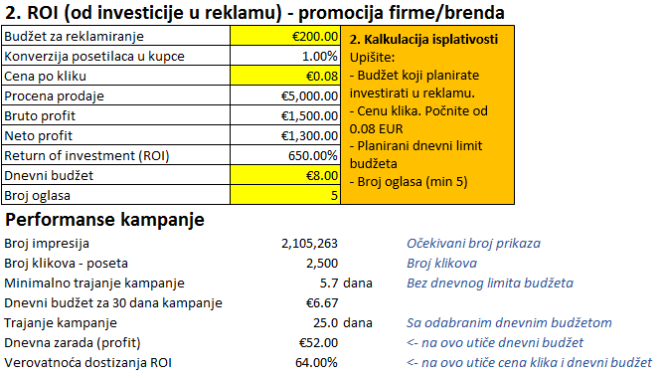
U delu "2" procenjujete koliko će se Vaša reklama isplatiti. Upišite vrednosti u žuta polja. Ostala se preračunavaju. Ako reklamirate svoju firmu, brend ili želite osnovnu procenu ova procena će vam pokazati osnovne parametre kampanje i koliko možete zaraditi. Novac koji zaradite, potom možete reinvestirati u novu kampanju. Ispod se nalazi odeljak "Performanse kampanje". Zapazite da se dnevna zarada i verovatnoća dostizanja ROI a time i tačnost ove kalkulacije menja sa dnevnim budžetom i cenom pokliku. Viša cena klika obezbeđuje veću vidljivost vaše reklame, njeno češće pojavljivanje a veći budžet direktno ubrzava vašu kampanju i priliv potencijalnih kupaca.

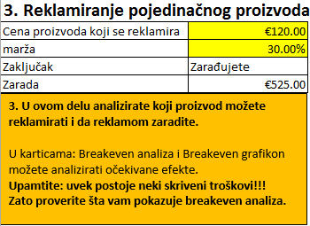
Ako želite odabrati proizvode za reklamiranje imajte na umu da reklamiranje previše jeftinih proizvoda može da Vas odvede u gubitak. U odeljku "3" procenjujete da li se neki proizvod isplati reklamirati ili ne, unosom njegove cene i vaše marže. Ova kalkulacija direktno je povezana sa breakeven analizom, koja pokazuje gde je prelomna tačka rentabilnosti u prodaji određenih proizvoda.

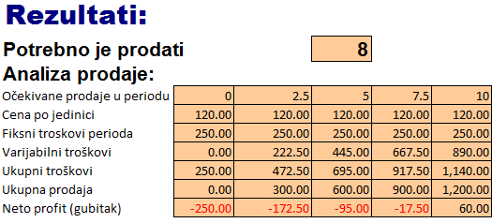
U breakeven analizi popunite žuto obojena polja. Svaki proizvod ili usluga imaju fiksne i varijabilne troškove. Tabela na dnu pokazuje koliko proizvoda treba prodati da bi se isplatili svi troškovi kampanje i da bi zaradili. Konačno, u kartici breakeven grafikon, grafički je predstavljena cela analiza.

Kampanja
2. Kalkulacija isplativosti Upišite: - Budžet koji planirate investirati u reklamu. - Cenu klika. Počnite od 0.08 EUR
- Planirani dnevni limit budžeta
- Broj oglasa (min 5)
1. Proračun kampanje |  | 2. ROI (od investicije u reklamu) - promocija firme/brenda
Ukupna mesečna prodaja | €1,000.00 | Budžet za reklamiranje | €250.00
Broj kupaca mesečno | 20 | Konverzija posetilaca u kupce | 1.00%
Profit | 35.00% | Cena po kliku | €0.09
Profit po kupcu | €17.50 | Procena prodaje | €1,388.89
1. Upišite podatke o svojoj dosadašnjoj prodaji, broju kupaca i profitu koji ostvarujete.
 |  | Bruto profit | €486.11
 |  | Neto profit | €236.11
 |  | Return of investment (ROI) | 94.44%
 |  | Dnevni budžet | €10.00
 |  | Broj oglasa | 1
3. Reklamiranje pojedinačnog proizvoda |  | Performanse kampanje
Cena proizvoda koji se reklamira | €50.00 | Broj impresija | 2,339,181 |  | Očekivani broj prikaza
marža | 60.00% | Broj klikova - poseta | 2,778 |  | Broj klikova
Zaključak | Zarađujete | Minimalno trajanje kampanje | 7.1 | dana | Bez dnevnog limita budžeta
Zarada | €490.06 | Dnevni budžet za 30 dana kampanje | €8.33
3. U ovom delu analizirate koji proizvod možete reklamirati i da reklamom zaradite.
U karticama: Breakeven analiza i Breakeven grafikon možete analizirati očekivane efekte. Upamtite: uvek postoje neki skriveni troškovi!!! Zato proverite šta vam pokazuje breakeven analiza.
 |  | Trajanje kampanje | 25.0 | dana | Sa odabranim dnevnim budžetom
 |  | Dnevna zarada (profit) | €9.44 |  | <- na ovo utiče dnevni budžet
 |  | Verovatnoća dostizanja ROI | 90.00% |  | <- na ovo utiče cena klika i dnevni budžet

Breakeven analiza pokazuje koliko ćete prodati ovom reklamom i gde je prelomna tačka rentabilnosti zavisno od fiksnih i varijabilnih troškova.

Breakeven analiza
Profitna margina po jedinici
Varijabilni troškovi po jedinici | 23.00
Profitna margina po jedinici | 27.00
Breakeven Analiza
Adbuka
Iznosi u EUR
Prodaja
 | Prodajna cena po reklamiranom proizvodu |  |  | 50.00
 | Broj prodaja po kampanji |  |  | 28
 | Ukupna prodaja |  |  |  | 1,389.00

Varijabilni troškovi
 | Nabavna cena |  |  | 20.00
 | Transport po jedinici proizvoda |  |  | 2.00
 | Pakovanje po jedinici proizvoda |  |  | 1.00
 | Ostalo |  |  | 0.00
 | Ostali varijabilni troškovi po jedinic |  |  | 0.00
 | Varijabilni troškovi po jedinici |  |  | 23.00
 | Ukupni varijabilni troškovi |  |  |  | 638.94
Varijabilni troškovi po jedinici
 | Profitna margina po jedinici |  |  | 27.00
 | Bruto profit |  |  |  | 750.06

Fiksni troškovi kampanje periodu
 | Budžet za reklamu |  |  | 250.00
 | Izrada banera |  |  | 10.00
 | Ostalo 2 |  |  | 0.00
 | Ostalo 3 |  |  | 0.00
 | Ostali fiksni troškovi |  |  | 0.00
 | Ukupni fiksni troškovi u periodu |  |  |  | 260.00

 | Neto profit (gubitak) |  |  |  | 490.06

Rezultati:
Potrebno je prodati |  |  |  | 10
Analiza prodaje:
Očekivane prodaje u periodu |  | 0 | 2.778 | 5.556 | 8.334 | 11.112 | 13.89 | 16.668 | 19.446 | 22.224 | 25.002 | 27.78
Cena po jedinici |  | 50.00 | 50.00 | 50.00 | 50.00 | 50.00 | 50.00 | 50.00 | 50.00 | 50.00 | 50.00 | 50.00
Fiksni troskovi perioda |  | 260.00 | 260.00 | 260.00 | 260.00 | 260.00 | 260.00 | 260.00 | 260.00 | 260.00 | 260.00 | 260.00
Varijabilni troškovi |  | 0.00 | 63.89 | 127.79 | 191.68 | 255.58 | 319.47 | 383.36 | 447.26 | 511.15 | 575.05 | 638.94
Ukupni troškovi |  | 260.00 | 323.89 | 387.79 | 451.68 | 515.58 | 579.47 | 643.36 | 707.26 | 771.15 | 835.05 | 898.94
Ukupna prodaja |  | 0.00 | 138.90 | 277.80 | 416.70 | 555.60 | 694.50 | 833.40 | 972.30 | 1,111.20 | 1,250.10 | 1,389.00
Neto profit (gubitak) |  | (260.00) | (184.99) | (109.99) | (34.98) | 40.02 | 115.03 | 190.04 | 265.04 | 340.05 | 415.05 | 490.06

Breakeven grafikon
Breakeven grafikon
 | Fiksni troskovi perioda | Ukupni troškovi | Ukupna prodaja | Neto profit (gubitak)
0
2.778 | 260.00 | 260.00 | 0.00 | (260.00)
5.556 | 260.00 | 323.89 | 138.90 | (184.99)
8.334 | 260.00 | 387.79 | 277.80 | (109.99)
11.112 | 260.00 | 451.68 | 416.70 | (34.98)
13.89 | 260.00 | 515.58 | 555.60 | 40.02
16.668 | 260.00 | 579.47 | 694.50 | 115.03
19.446 | 260.00 | 643.36 | 833.40 | 190.04
22.224 | 260.00 | 707.26 | 972.30 | 265.04
25.002 | 260.00 | 771.15 | 1,111.20 | 340.05
27.78 | 260.00 | 835.05 | 1,250.10 | 415.05
 | 260.00 | 898.94 | 1,389.00 | 490.06

